에딩_스마일크루 제안 및 견적서
에딩 스마일크루 시리즈 공동구매 제안서
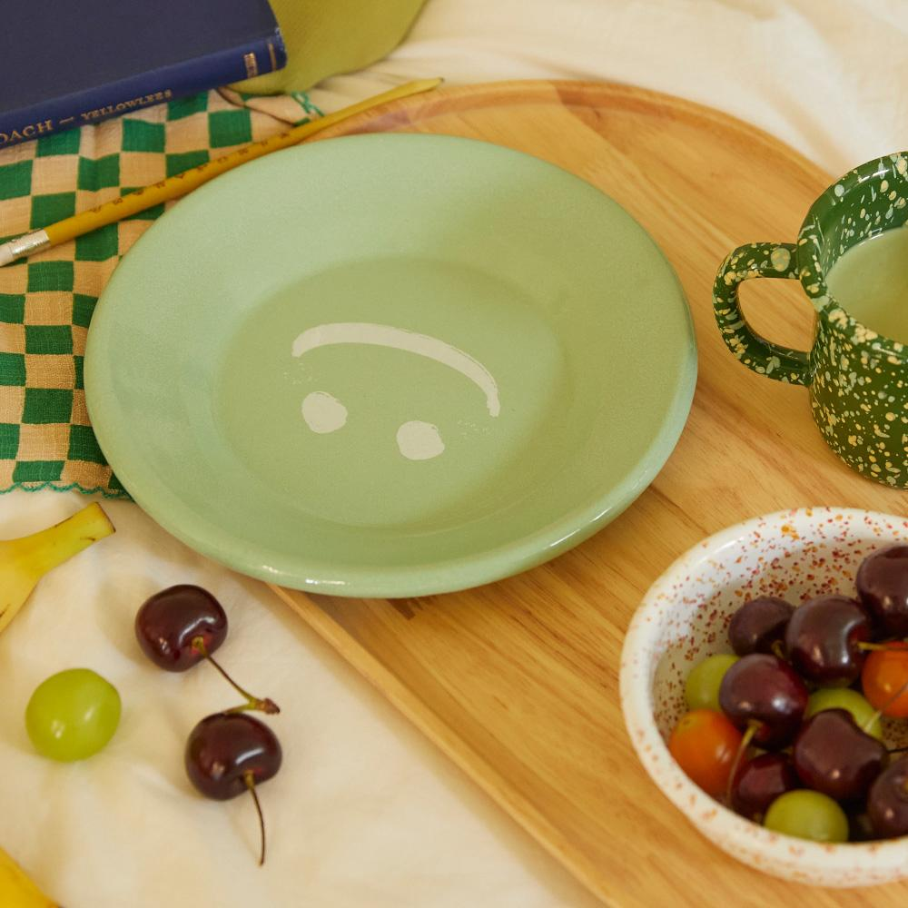

제품 소개 | - 유럽 튀르키예 장인이 만드는 100% 핸드메이드 제품 - 실용도 높은 쉐입으로 구성된 시리즈 - 이염이 적어 쉽게 세척이 가능한 에나멜 코팅 - 다양한 열원 사용이 가능하여 조리 후 바로 플레이팅 가능 (가스레인지.하이라이트,인덕션,식기세척기,오븐,에어프라이기 가능) - 디자인 된 전용 패키지에 제품 1개씩 개별 포장하여 배송

공동구매 견적서
제품명 | 원형 플레이트 | 핸들 디쉬 | 머그컵 L | 사각 트레이 L
소비자가 | 33,000 | 37,700 | 28,300 | 48,300
상시판매가 | 28,000 | 32,000 | 24,000 | 41,000
공동구매가 | 22,400 | 25,600 | 19,200 | 32,800
할인율 | 20% | 20% | 20% | 20%
셀러 수수료 | 20% | 20% | 20% | 20%
샘플
촬영용 대여 가능하며, 촬영 완료 후 회수 진행됩니다. 공동구매 미진행 시 샘플 비용은 공구가 기준으로 청구됩니다.

[배송] 배송 방법 CJ대한통운, 택배 발송, 합배송 가능 배송 지역 전국 지역 배송 비용 (기본) 3500원 / 5만원 이상 무료배송 (제주) 3,500원 추가 (도서산간) 5,000원 추가 배송 기간 3시 이전 주문 건까지 당일 발송, 2일 ~ 7일 소요 (상품 종류에 따라 배송 기간이 상이할 수 있습니다.)
[교환/반품] 비용 (반품) 3,500원, (교환) 7,000원 교환 및 반품 주소 [10205] 경기도 고양시 일산서구 탄중로 120 하울스홈 교환 및 반품이 가능한 경우 - 상품을 공급 받으신 날로부터 7일이내 단, 가전제품의 경우 포장을 개봉하였거나 포장이 훼손되어 상품가치가 상실된 경우에는 교환/반품이 불가능합니다. - 공급받으신 상품 및 용역의 내용이 표시, 광고 내용과 다르거나 다르게 이행된 경우에는 공급받은 날로부터 3월이내, 그사실을 알게 된 날로부터 30일이내 교환 및 반품이 불가능한 경우 - 고객님의 책임 있는 사유로 상품등이 멸실 또는 훼손된 경우. 단, 상품의 내용을 확인하기 위하여 포장 등을 훼손한 경우는 제외 - 포장을 개봉하였거나 포장이 훼손되어 상품가치가 상실된 경우 (예 : 가전제품, 식품, 음반 등, 단 액정화면이 부착된 노트북, LCD모니터, 디지털 카메라 등의 불량화소에 따른 반품/교환은 제조사 기준에 따릅니다.) - 고객님의 사용 또는 일부 소비에 의하여 상품의 가치가 현저히 감소한 경우 단, 화장품등의 경우 시용제품을 제공한 경우에 한합니다. - 시간의 경과에 의하여 재판매가 곤란할 정도로 상품등의 가치가 현저히 감소한 경우 - 복제가 가능한 상품등의 포장을 훼손한 경우 (자세한 내용은 고객만족센터 1:1 E-MAIL상담을 이용해 주시기 바랍니다.) ※ 고객님의 마음이 바뀌어 교환, 반품을 하실 경우 상품반송 비용은 고객님께서 부담하셔야 합니다. (색상 교환, 사이즈 교환 등 포함)

